상품제안서
블랙보틀 | 상품코드: F31869

 |  |  |  |  |  |  | 02-412-0044 | www.easy1.co.kr
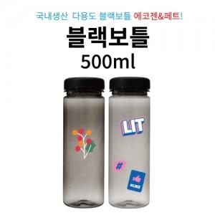

【상세/제작정보】 | <p><span style="background-color: rgb(255, 255, 255); font-family: dotum; font-size: 14pt;">페트 품절 / 에코젠만 가능</span>​</p>

【인쇄/포장옵션】 | 실크 / 시판박스

【공급단가】 | 수량 | 200~ | 500~ | 1,000~ | 3,000~ | 5,000~
*VAT별도 | 페트 | 1,050원 | 1,010원 | 980원 | 940원 | 910원
 | 에코젠 | 1,200원 | 1,160원 | 1,120원 | 1,080원 | 1,040원

【상품 URL】 | https://easy1.co.kr:443/src/goods_detail.php?gdno=31869

